Sheet1
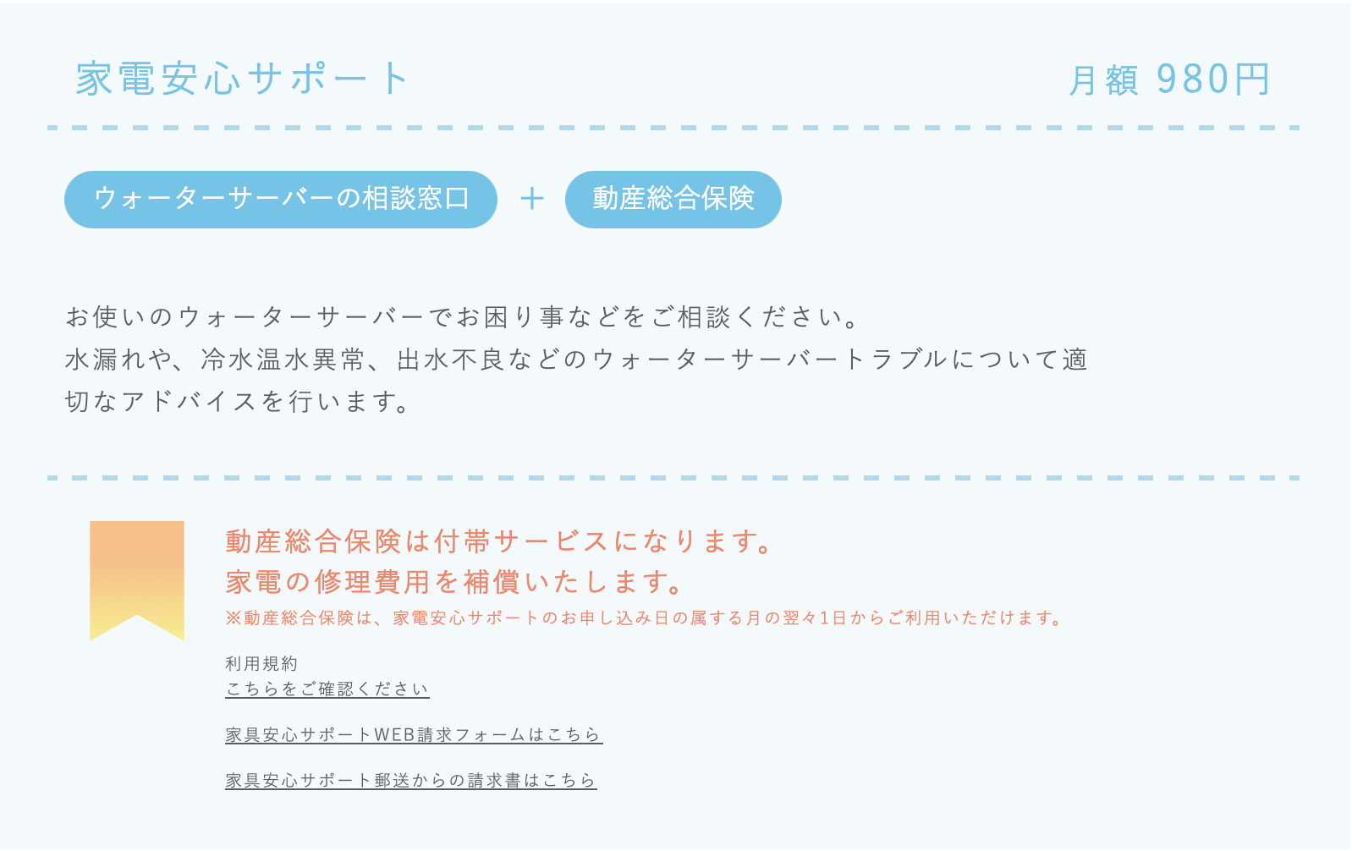

①規約の差し替えをお願い致します。
【保険サービス利用規約】家電安心サポート_pequod_20241017

 | ②規約の差し替えをお願い致します。
 | 安心保証パック

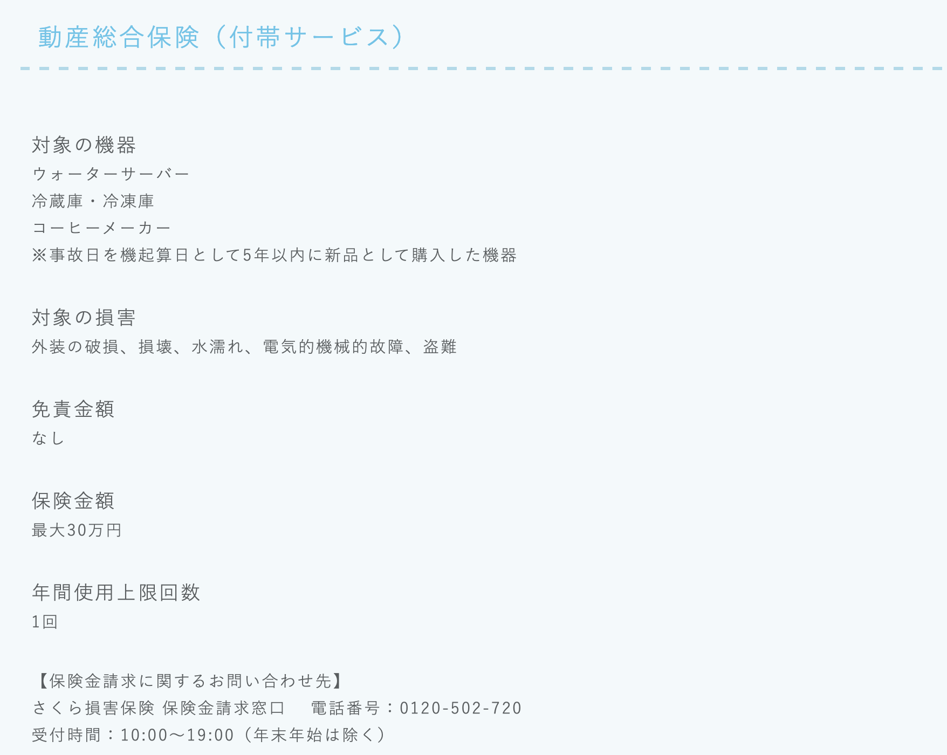

 | ③受付時間を下記に変更お願い致します。
 | 9:00~17:00（年末年始は除く）

 | ④家電安心サポートのリンクを訂正して頂いたので反映をお願い致します！
 | https://www.sakura-ins-form.jp/form/66fd0201a7bb9

